关系图
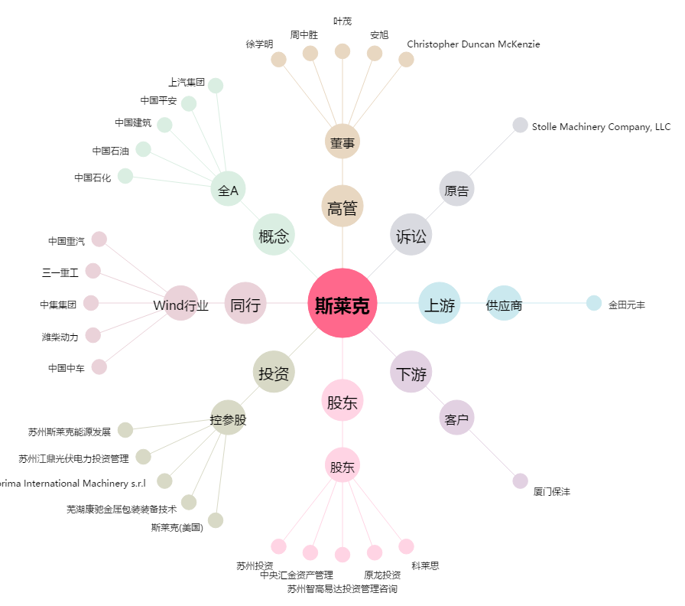
斯莱克[300382.SZ] - 关系概览图

